Scores-Tarea
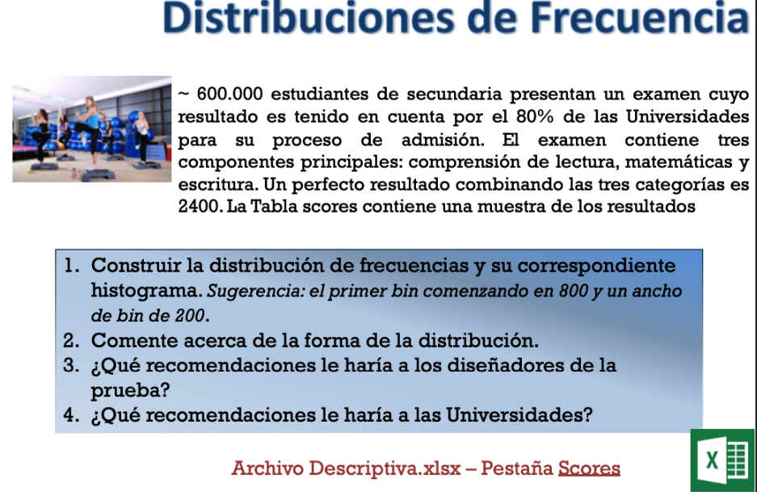
Scores |  |  | 1. Distribución de frecuencias y su histograma
1665 | 1176 | 1667 | Conteo | 90
1275 | 1666 | 1277 | max | 2137
1650 | 1276 | 1652 | min | 940
1590 | 1651 | 1592 | ancho bin | 200
1475 | 1591 | 1477
1490 | 1476 | 1492 | BINS | Rangos | Frecuencia | Frecuencia Rel (%)
1525 | 1491 | 1527 | 800 | < 800 | 0 | 0%
2135 | 1526 | 2137 | 1000 | 800-1000 | 3 | 3%
1560 | 2136 | 1562 | 1200 | 1001-1200 | 9 | 10%
1880 | 1561 | 1882 | 1400 | 1201-1400 | 18 | 20%
1680 | 1881 | 1682 | 1600 | 1401-1600 | 30 | 33%
1560 | 1681 | 1562 | 1800 | 1601-1800 | 21 | 23%
1355 | 1561 | 1357 | 2000 | 1801-2000 | 6 | 7%
1280 | 1356 | 1282 | 2200 | 2001-2200 | 3 | 3%
Histograma
1150 | 1281 | 1152
1420 | 1151 | 1422
1440 | 1421 | 1442
940 | 1441 | 942
1645 | 941 | 1647
1060 | 1646 | 1062
1485 | 1061 | 1487
1755 | 1486 | 1757
1260 | 1756 | 1262
1390 | 1261 | 1392
1780 | 1391 | 1782
1585 | 1781 | 1587
1990 | 1586 | 1992
1375 | 1991 | 1377
1730 | 1376 | 1732
1175 | 1731 | 1177

 |  |  | 2. Comentario de la distribución
 |  |  | Promedio | 1,511
 |  |  | Mediana | 1,508.5
 |  |  | Moda | 1,560

 |  |  | Gráficamente se oberva que la distribución de los datos es similar a la distribución normal
 |  |  | Adicionalmente, la media, la mediana y la moda estan en el bin 1600, que es el centro de la distribución.

 |  |  | 3. Recomendación a los diseñadores de la prueba:
 |  |  | Basados en los resultados vemos que ningun estudiante de la muestra tuvo el resultado perfecto, solo 3 estudinates estuvieron en el rango 2001-2200. La mayoría de estudiantes estan en la media yvalores inferiores a ésta. Normalmente los resultados mas negativos se dan en la componente de matempáticas, lo que afecta los buenos resultados y quizás estudiantes con competencias en materias no numéricas pueden no aprobar el examen.
 |  |  | Basado en esto, le recomiendo a los diseñadores de la prueba que incluyan componentes adicionales que ayuden al estudiante pensar de una manera amplia que permita la aplicación de los conocimientos aprendidos.
 |  |  | Además, buscar un equilibro entre preguntas de selección múltiple y preguntas de respuesta corta, de modo que se tenga un mix entre la memoria y lo aprendido.

 |  |  | 4. Recomendación a las universidades
 |  |  | Como se ve en el histograma, la mayoría de los resultados están por debajo de la media, por lo que las universidades tendría que permitir el ingreso de estudiantes bajando el umbral de admisión.
 |  |  | Aplicar test específicos según las habilidades/competencias/conocimientos que requiera cada carrera evitando el uso de test generales, como el que estan tomando el 80% de las universidades, los cuales pueden dejar por fuera a estudiantes que si tengan las competencias requeridas en ciertas carreras pero que son castigados por solo evaluar 3 componentes.

